상품제안서
[플레이고] BS15 LED 페브릭 블루투스스피커 1P | 상품코드: F31214

 |  |  |  |  |  |  | 02-412-0044 | www.easy1.co.kr
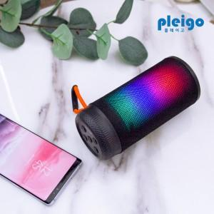

【상세/제작정보】 | 1박스입수수량: 30개<div><br></div>1박스 택배비: 4,000​<p>​&nbsp;</p>

【인쇄/포장옵션】 | 레이저, 풀칼라 / 포장지포장

【공급단가】 | 수량 | 50~ | 100~ | 500~ | 1,000~ | 2,000~
*VAT별도 | 단가 | 8,650원 | 8,340원 | 8,030원 | 7,720원 | 7,410원

【상품 URL】 | https://dev.easy1.co.kr:443/src/goods_detail.php?gdno=31214

